Накладная-№3
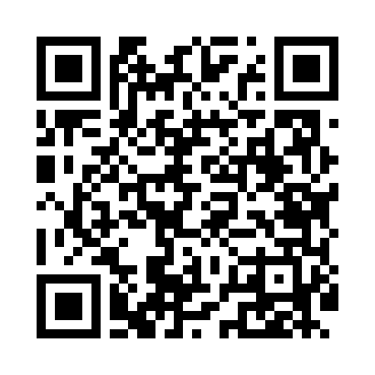
Номер товарно-транспортной накладной: |  |  | Торговый представитель: Kamol aka
Поставщик: Toshkent falcon fly 2 |  |  | Телефон торгового представителя: +998979626299
Дата отгрузки: 21.12.2025 |  |  | Контрагент: """" Klient
Дата консигнации: |  |  | Адрес:
Доставщик: |  |  | Телефон:
Телефон доставщика:
Время заказа: 21.12.2025 16:52:00
№ | Штрих-код | Название товаров (работ,услуг) | Количество | Количество в кейсе | Цена | Сумма
 |  |  | 41 |  |  | 107.2
1 | 6905385390347 | Пластмассовая чашка с тарелкой 5305 XP-39-35/ XP-39-34 | 10 | 10 шт. | 2.90 | 29
2 | 6905385390187 | Пластиковая салатница MX07-14.5, 36.5×15 см, XP-39-18 | 10 | 10 шт. | 4.50 | 45
3 | 6905385390095 | Пластиковая салатница YST103, 23.5×15 см, XP- 39-9 | 2 | 2 шт. | 2.40 | 4.80
4 | 6905385390248 | Пластиковая салатница YSTSK012, 16.5×16.5 см, XP-39-24 | 2 | 2 шт. | 1.40 | 2.80
5 | 6905385390255 | Пластиковая салатница YST111, 23.5×23.5 см, X P-39-25 | 2 | 2 шт. | 3.50 | 7
6 | 6905385390026 | Пластиковая салатница YST050, 7 см, XP-39-2 | 8 | 8 шт. | 0.60 | 4.80
7 | 6905385390309 | Пластиковый салатница MX10-10.8 XP-39-30 | 2 | 2 шт. | 4.90 | 9.80
8 | 6905385390040 | Пластиковая салатница YST055, 14.5×7 см, XP-3 9-4 | 5 | 5 шт. | 0.80 | 4
Итого: 107.2$|->UZS: 1,340,000.00

